Комплекты с синтепоном
Прайс-лист от 21.06.2023
 | 
Головные уборы от производителя MARSEL FAMILY.
г.Ессентуки
78652205293
info@shapki-optom-russia.info
https://marsel-shapkioptom.ru/
Комплекты с синтепоном

изображение | наименование | артикул | пол | размер | цена | акция | заказ. шт. | сумма

Комплекты с синтепоном
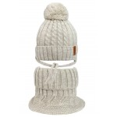 | Шапка+манишка KZM-22429/9 (р.46-48) (Атрибуты: Завязки - с завязками, Сезон - зима, Характеристика - Одинарная вязка, Состав - 10% шерсть,90% акрил, Подклад - 95% хлопок, 5% эластан, Утеплитель - Синтепон, Цвет - Бежевый) | KZM-22429/9 | мужской | 46-48 | 390 | 195 | 0 | 0
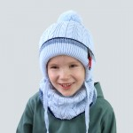 | Шапка+снуд DSH-21050/3 (р.48-50) (Атрибуты: Завязки - с завязками, Сезон - зима, Характеристика - Одинарная вязка, Состав - 30% шерсть,70% акрил, Подклад - 95% хлопок, 5% эластан, Утеплитель - Синтепон, Цвет - Синий) | DSH-21050/3 | мужской | 48-50 | 480 | 240 | 0 | 0
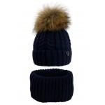 | Шапка+снуд KZM-22450/32 (р.48-50) (Атрибуты: Завязки - без завязок, Сезон - зима, Состав - 10% шерсть,90% акрил, Подклад - 95% хлопок, 5% эластан, Утеплитель - Синтепон, Цвет - Синий, Помпон - натуральный ( енот )) | KZM-22450/32 | мужской | 48-50 | 750 | 375 | 0 | 0
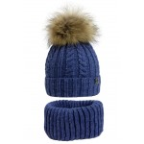 | Шапка+снуд KZM-22450/37 (р.48-50) (Атрибуты: Завязки - без завязок, Сезон - зима, Состав - 10% шерсть,90% акрил, Подклад - 95% хлопок, 5% эластан, Утеплитель - Синтепон, Цвет - Синий, Помпон - натуральный ( енот )) | KZM-22450/37 | мужской | 48-50 | 750 | 375 | 0 | 0
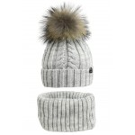 | Шапка+снуд KZM-22450/7 (р.48-50) (Атрибуты: Завязки - без завязок, Сезон - зима, Состав - 10% шерсть,90% акрил, Подклад - 95% хлопок, 5% эластан, Утеплитель - Синтепон, Цвет - Серый, Помпон - натуральный ( енот )) | KZM-22450/7 | мужской | 48-50 | 750 | 375 | 0 | 0
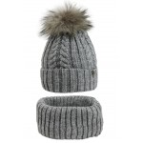 | Шапка+снуд KZM-22450/71 (р.48-50) (Атрибуты: Завязки - без завязок, Сезон - зима, Состав - 10% шерсть,90% акрил, Подклад - 95% хлопок, 5% эластан, Утеплитель - Синтепон, Цвет - Серый, Помпон - натуральный ( енот )) | KZM-22450/71 | мужской | 48-50 | 750 | 375 | 0 | 0
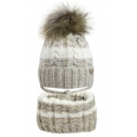 | Шапка+снуд KZM-22451/9 (р.48-50) (Атрибуты: Завязки - с завязками, Сезон - зима, Состав - 10% шерсть,90% акрил, Подклад - 95% хлопок, 5% эластан, Утеплитель - Синтепон, Цвет - Бежевый, Помпон - натуральный ( енот )) | KZM-22451/9 | женский | 48-50 | 750 | 375 | 0 | 0
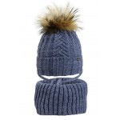 | Шапка+снуд KZM-22455/37 (р.48-50) (Атрибуты: Завязки - с завязками, Сезон - зима, Состав - 10% шерсть,90% акрил, Подклад - 95% хлопок, 5% эластан, Утеплитель - Синтепон, Цвет - Синий, Помпон - натуральный ( енот )) | KZM-22455/37 | мужской | 48-50 | 750 | 375 | 0 | 0
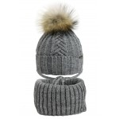 | Шапка+снуд KZM-22455/72 (р.48-50) (Атрибуты: Завязки - с завязками, Сезон - зима, Состав - 10% шерсть,90% акрил, Подклад - 95% хлопок, 5% эластан, Утеплитель - Синтепон, Цвет - Синий, Помпон - натуральный ( енот )) | KZM-22455/72 | мужской | 48-50 | 750 | 375 | 0 | 0
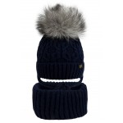 | Шапка+снуд KZM-22456/32 (р.42-44) (Атрибуты: Завязки - с завязками, Сезон - зима, Состав - 10% шерсть,90% акрил, Подклад - 95% хлопок, 5% эластан, Утеплитель - Синтепон, Цвет - Синий, Помпон - натуральный ( песец )) | KZM-22456/32 | мужской | 42-44 | 550 | 275 | 0 | 0
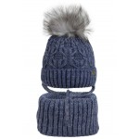 | Шапка+снуд KZM-22456/37 (р.42-44) (Атрибуты: Завязки - с завязками, Сезон - зима, Состав - 10% шерсть,90% акрил, Подклад - 95% хлопок, 5% эластан, Утеплитель - Синтепон, Цвет - Синий, Помпон - натуральный ( песец )) | KZM-22456/37 | мужской | 42-44 | 550 | 275 | 0 | 0
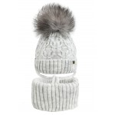 | Шапка+снуд KZM-22456/7 (р.42-44) (Атрибуты: Завязки - с завязками, Сезон - зима, Состав - 10% шерсть,90% акрил, Подклад - 95% хлопок, 5% эластан, Утеплитель - Синтепон, Цвет - Серый, Помпон - натуральный ( песец )) | KZM-22456/7 | мужской | 42-44 | 550 | 275 | 0 | 0
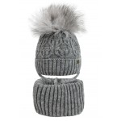 | Шапка+снуд KZM-22456/72 (р.42-44) (Атрибуты: Завязки - с завязками, Сезон - зима, Состав - 10% шерсть,90% акрил, Подклад - 95% хлопок, 5% эластан, Утеплитель - Синтепон, Цвет - Серый, Помпон - натуральный ( песец )) | KZM-22456/72 | мужской | 42-44 | 550 | 275 | 0 | 0
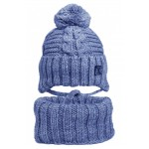 | Шапка+снуд MAD-22426/37 (р.54-56) (Атрибуты: Завязки - с завязками, Сезон - зима, Характеристика - Одинарная вязка, Состав - 10% шерсть,90% акрил, Подклад - 95% хлопок, 5% эластан, Утеплитель - Синтепон, Цвет - Синий) | MAD-22426/37 | мужской | 54-56 | 670 | 335 | 0 | 0
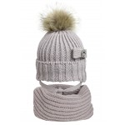 | Шапка+снуд восьмёрка MAD-22425/66 (р.54-56) (Атрибуты: Завязки - с завязками, Сезон - зима, Характеристика - Одинарная вязка, Состав - 10% шерсть,90% акрил, Подклад - 95% хлопок, 5% эластан, Утеплитель - Синтепон, Цвет - Фиолетовый, Помпон - натуральный ( енот )) | MAD-22425/66 | женский | 54-56 | 990 | 495 | 0 | 0
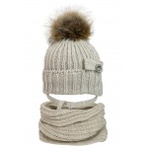 | Шапка+снуд восьмёрка MAD-22425/9 (р.54-56) (Атрибуты: Завязки - с завязками, Сезон - зима, Характеристика - Одинарная вязка, Состав - 10% шерсть,90% акрил, Подклад - 95% хлопок, 5% эластан, Утеплитель - Синтепон, Цвет - Бежевый, Помпон - натуральный ( енот )) | MAD-22425/9 | женский | 54-56 | 990 | 495 | 0 | 0
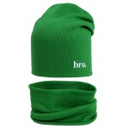 | Шапка+снуд второго слоя SVP-31013/4604 (р.46-50) (Атрибуты: Завязки - без завязок, Сезон - весна/осень, Ткань - кашкорсе (в рубчик), Характеристика - Двухслойный трикотаж, Состав - 95% хлопок,5% эластан, Цвет - Зеленый) | SVP-31013/4604 | мальчик/девочка | 46-50 | 280 | 140 | 0 | 0
 |  |  |  |  |  | 0 | Итого:

